丽水猫猫档案
 | 外貌描述 | 性别 | 目测年龄 | 特征 | 活动区域 | 是否绝育 | 绝育特征（比如左耳缺口等） | 照片（如有） | 备注
1 | 狸白 | 公 |  | 胖、亲人、嘴旁有白块、小猫们的父亲 | 常在the rug和地库出没 | 否 |  | 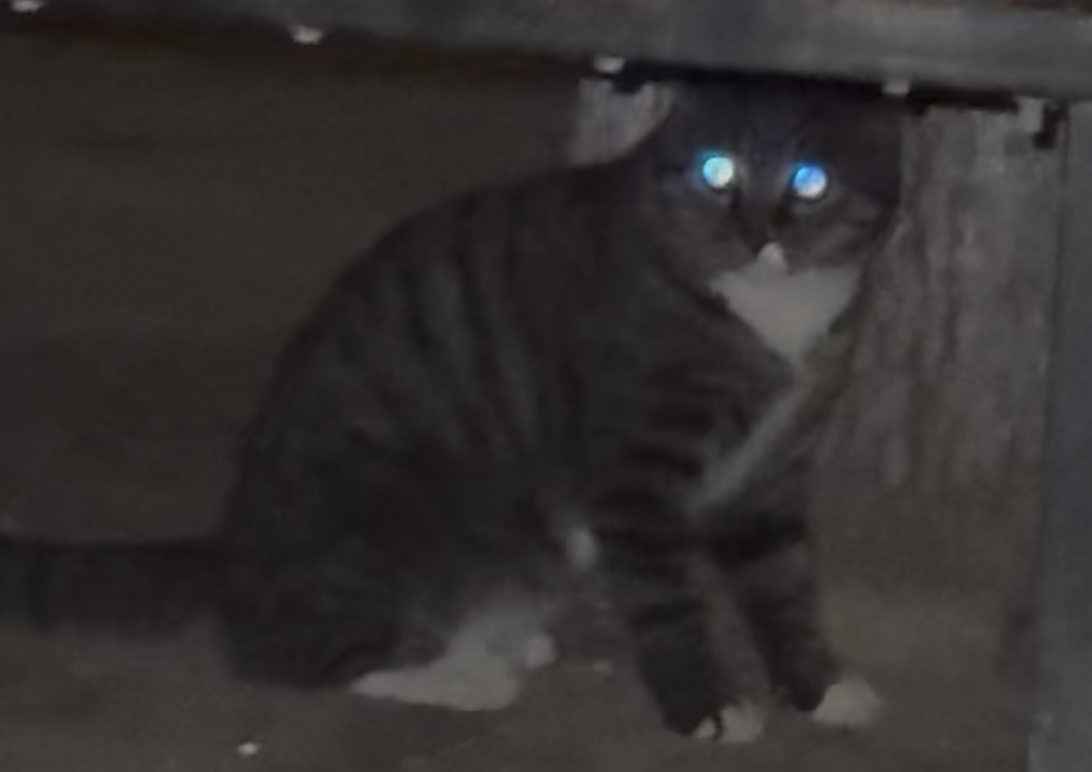 | 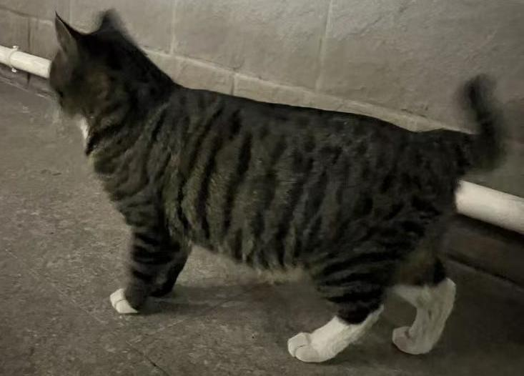
2 | 美短 | 公 |  | 亲人、常跟三花一起 | 9号楼楼下（不在投喂点附近） | 否
3 | 玳瑁 | 母 |  | 已生育，已知有两个孩子 | 小区西侧车库出口附近投喂点 | 否 |  | 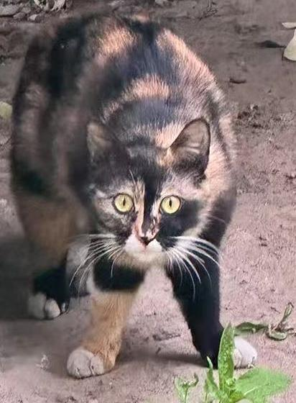
4 | 橘猫 |  | 小于6个月 | 上述玳瑁孩子1 |  | 否 |  | 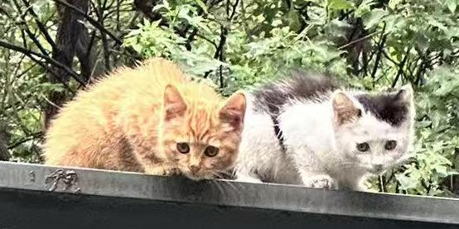
5 | 黑白点 |  | 小于6个月 | 上述玳瑁孩子2 |  | 否 |  | /
6 | 奶牛 | 母 |  | 已生育，已知有多个孩子 | 8号楼前 | 否 |  | 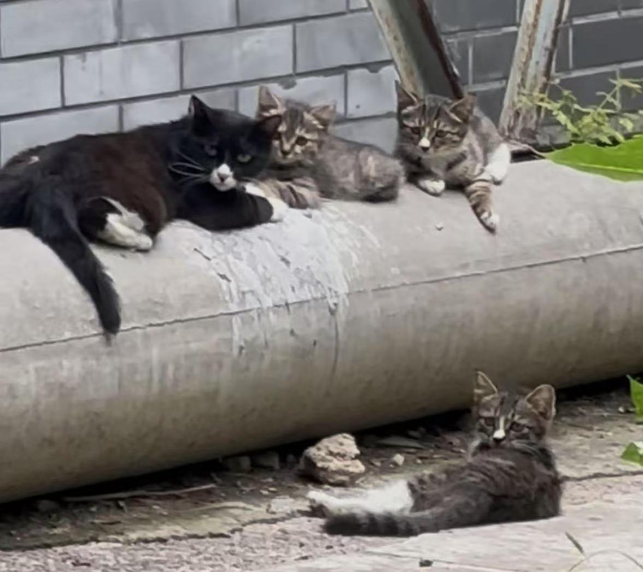
 | 狸花1 |  | 小于6个月 | 上述奶牛孩子1 | 8号楼前 | 否
 | 狸花2 |  | 小于6个月 | 上述奶牛孩子2 | 8号楼前 | 否
 | 狸花3 |  | 小于6个月 | 上述奶牛孩子3 | 8号楼前 | 否
 | 狸花4？ |  | 小于6个月 | 上述奶牛孩子4 | 8号楼前 | 否
7 | 长毛奶牛 | 母 |  |  | 总在树上 | 否 |  | 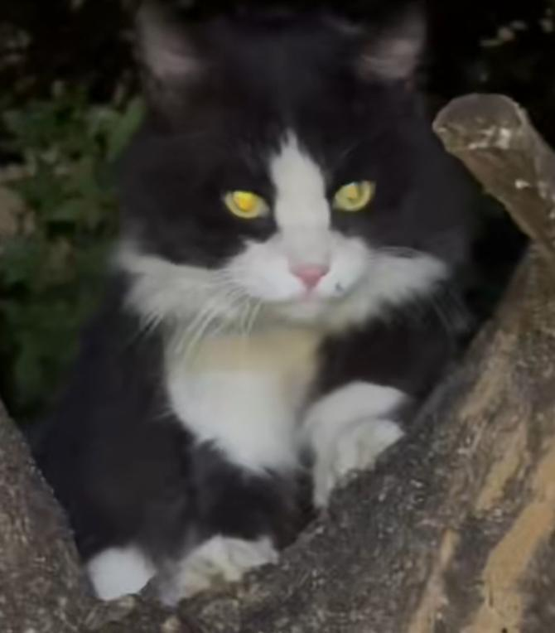
8 | 三花 | 母 |  | 已怀孕 | 9号楼投喂点 |  |  | 